画像
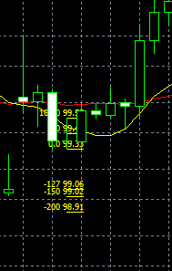
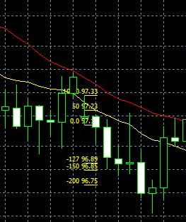
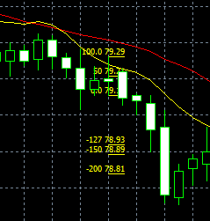
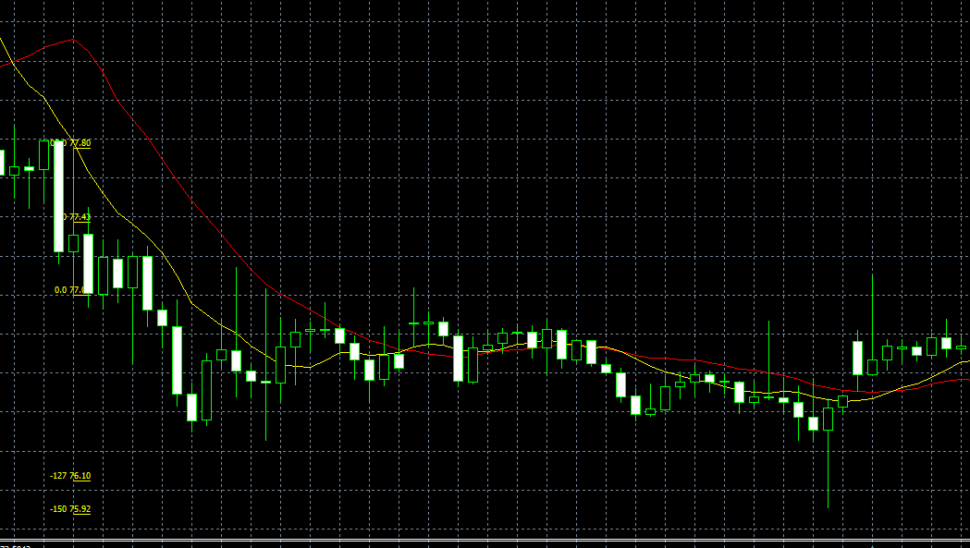
No.1 | No.2

No.3
 |  | No.4

No.5 |  | No.6

No.7 |  | No.8

No.9 |  | No.10

No.11 |  | No.12

No.13 |  | No.14

No.15 |  | No.16

No.17 |  | No.18

No.19 |  | No.20

No.21 |  | No.22

No.23 |  | No.24

No.25 |  | No.26

No.27 |  | No.28

No.29 |  | No.30

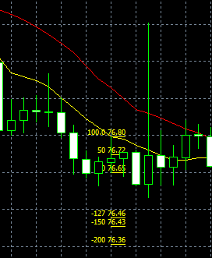
No.31
 |  | No.32

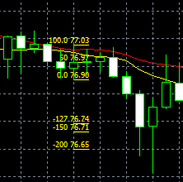
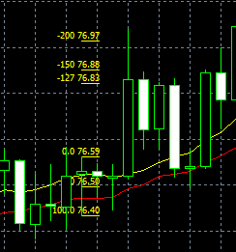
No.33 |  | No.34

EBで狙ったが、基本を忘れていた。
・買いなら 20SMA より 10SMA が上にあること
・売りなら 20SMA より 10SMA が下にあること

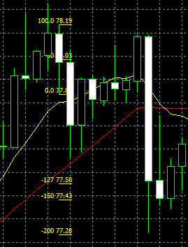
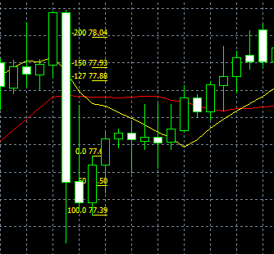

No.35 |  | No.86

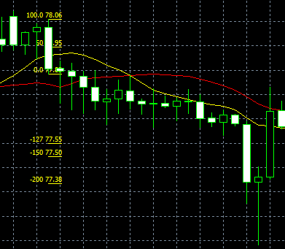
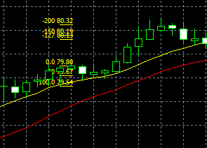
No.87 |  | No.88

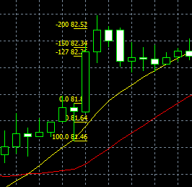
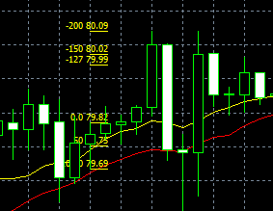
No.89 |  | No.90

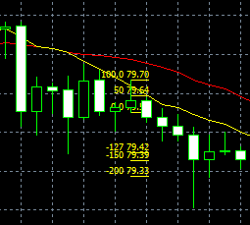
No.91 |  | No.92

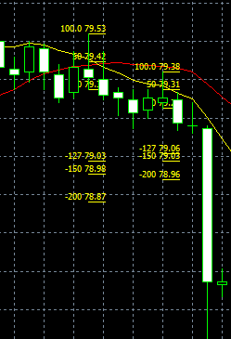
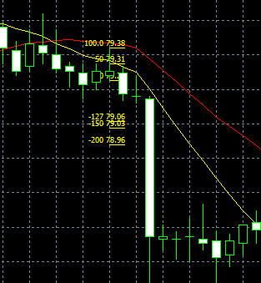
No.93 |  | No.94

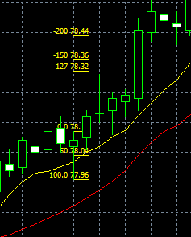
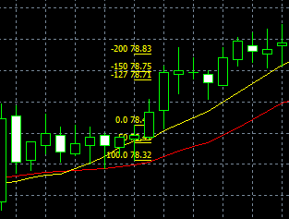
No.95 |  | No.96

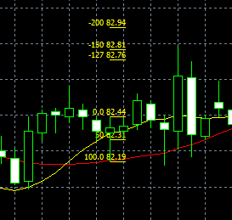
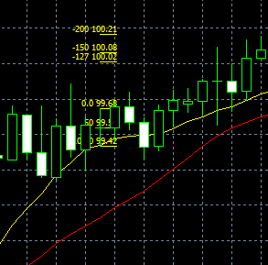
No.97 |  | No.98

No.99 |  | No.100

